Worksheet
視能訓練士 | 2018 | 視覚機能の基礎と検査機器（眼解剖） |  | 2018_co_18_pm001
 |  | 涙液を分泌するのはどれか。
 |  | 1 | 鼻涙管
 |  | 2 | 涙小管
 |  | 3 | 涙 腺 | 正解
 |  | 4 | 涙 点
 |  | 5 | 涙 嚢
視能訓練士 | 2018 | 人体の構造と機能及び心身の発達・加齢 |  | 2018_co_18_pm002
 |  | ミトコンドリアについて誤っているのはどれか。
 |  | 1 | 核内にある。 | 正解
 |  | 2 | DNAが存在する。
 |  | 3 | 細胞小器官である。
 |  | 4 | 電子伝達系の酵素がある。
 |  | 5 | エネルギー産生を行っている。
視能訓練士 | 2018 | 視覚機能の基礎と検査機器（眼解剖） |  | 2018_co_18_pm003
 |  | 後頭葉が関係しないのはどれか。
 |  | 1 | 近見反応
 |  | 2 | 対光反射 | 正解
 |  | 3 | 高次視覚野
 |  | 4 | 第1次視覚野
 |  | 5 | 滑動性眼球運動
視能訓練士 | 2018 | 視覚機能の基礎と検査機器（眼解剖） |  | 2018_co_18_pm004
 |  | 眼窩を構成する骨でないのはどれか。
 |  | 1 | 頬 骨
 |  | 2 | 口蓋骨
 |  | 3 | 蝶形骨
 |  | 4 | 鼻 骨 | 正解
 |  | 5 | 涙 骨
視能訓練士 | 2018 | 視覚機能の基礎と検査機器（眼解剖） |  | 2018_co_18_pm005
 |  | 動眼神経支配でない筋はどれか。
 |  | 1 | 下斜筋
 |  | 2 | 下直筋
 |  | 3 | 上斜筋 | 正解
 |  | 4 | 上直筋
 |  | 5 | 内直筋
視能訓練士 | 2018 | 保健医療福祉と視能障害のリハビリテーションの理念 |  | 2018_co_18_pm006
 |  | 平成26年（2014年）の身体障害者手帳発行数調査で、最も多かった視覚障害の原因はどれか。
 |  | 1 | 強度近視
 |  | 2 | 未熟児網膜症
 |  | 3 | 網膜芽細胞腫
 |  | 4 | 網膜色素変性
 |  | 5 | 緑内障 | 正解
視能訓練士 | 2018 | 視覚機能の基礎と検査機器（眼解剖） |  | 2018_co_18_pm007
 |  | 健常成人の眼球の計測値として誤っているのはどれか。
 |  | 1 | 眼軸長 24mm
 |  | 2 | 網膜厚 3mm | 正解
 |  | 3 | 水晶体直径 9mm
 |  | 4 | 視神経乳頭径 1.5mm
 |  | 5 | 角膜前面曲率半径 8mm
視能訓練士 | 2018 | 眼疾病学 |  | 2018_co_18_pm008
 |  | 身体表現性障害＜心因性視能障害＞で異常が出やすい検査はどれか。2つ選べ。
 |  | 1 | OCT
 |  | 2 | 視 力 | 正解
 |  | 3 | 視 野 | 正解
 |  | 4 | 網膜電図
 |  | 5 | 視覚誘発電位
視能訓練士 | 2018 | 保健医療福祉と視能障害のリハビリテーションの理念 |  | 2018_co_18_pm009
 |  | 自動体外式除細動器＜AED＞について正しいのはどれか。
 |  | 1 | 電極パッドは服の上から貼る。
 |  | 2 | 電気ショックの必要性は医師に意見を求める。
 |  | 3 | 電極パッドは胸部6か所につける。
 |  | 4 | 8歳未満の小児には使用できない。
 |  | 5 | 放電ボタンを押すときには患者に触れてはいけない。 | 正解
視能訓練士 | 2018 | 保健医療福祉と視能障害のリハビリテーションの理念 |  | 2018_co_18_pm010
 |  | 医療安全管理について誤っているのはどれか。
 |  | 1 | インシデントレポートの目的は再発防止である。
 |  | 2 | ヒヤリ・ハット事例とインシデント事例は同じである。
 |  | 3 | 医療安全推進担当者として視能訓練士を配置することができる。
 |  | 4 | Heinrichの比率はインシデントとアクシデントの量的な関係を示す。
 |  | 5 | 間違ったことが発生しても患者に実施されなければインシデントではない。 | 正解
視能訓練士 | 2018 | 両眼視機能と眼球運動 |  | 2018_co_18_pm011
 |  | 奥行き知覚の手がかりで両眼性なのはどれか。
 |  | 1 | 陰 影
 |  | 2 | 運動視差
 |  | 3 | 線遠近法
 |  | 4 | テクスチャの勾配
 |  | 5 | 網膜視差 | 正解
視能訓練士 | 2018 | 両眼視機能と眼球運動 |  | 2018_co_18_pm012
 |  | 複視が同側性なのはどれか。2つ選べ。
 |  | 1 | 開散麻痺 | 正解
 |  | 2 | 外転神経麻痺 | 正解
 |  | 3 | 動眼神経麻痺
 |  | 4 | 遠方固視時の近方の物体
 |  | 5 | 異常対応の内斜視術後の背理性複視
視能訓練士 | 2018 | 視覚生理学の基礎 |  | 2018_co_18_pm013
 |  | 杆体1色覚の症状として正しいのはどれか。2つ選べ。
 |  | 1 | 眼 振 | 正解
 |  | 2 | 羞 明 | 正解
 |  | 3 | 夜 盲
 |  | 4 | 光視症
 |  | 5 | 周辺視野狭窄
視能訓練士 | 2018 | 眼疾病学 |  | 2018_co_18_pm014
 |  | ビタミンの欠乏症で暗順応に異常を示すのはどれか。
 |  | 1 | ビタミンA | 正解
 |  | 2 | ビタミンB<sub>1</sub>
 |  | 3 | ビタミンC
 |  | 4 | ビタミンD
 |  | 5 | ビタミンE
視能訓練士 | 2018 | 視覚生理学の基礎 |  | 2018_co_18_pm015
 |  | Goldmann視野検査の結果（①～⑤）を別に示す。 ①～⑤を網膜、視神経、視交叉、視放線、後頭葉病変の順番に並べたとき、正しいのはどれか。
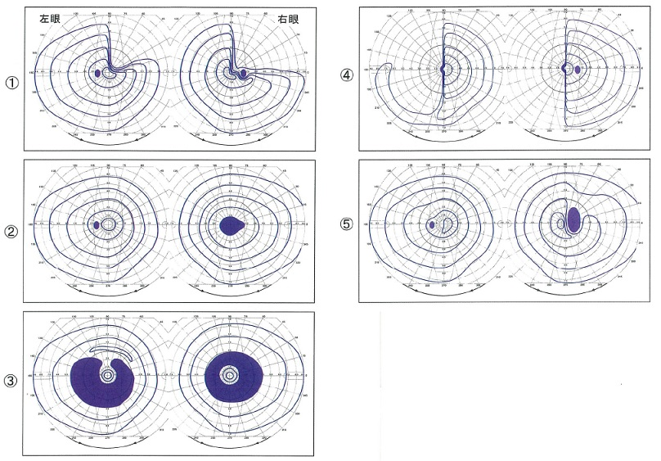
 |  | 1 | ③→②→①→④→⑤
 |  | 2 | ③→②→⑤→①→④ | 正解
 |  | 3 | ③→⑤→②→④→①
 |  | 4 | ⑤→①→④→②→③
 |  | 5 | ⑤→②→①→④→③
視能訓練士 | 2018 | 視覚機能の基礎と検査機器（眼解剖） |  | 2018_co_18_pm016
 |  | 外眼筋自己受容器の説明で誤っているのはどれか。
 |  | 1 | 筋紡錘はその一つである。
 |  | 2 | 求心線維は動眼神経である。 | 正解
 |  | 3 | 眼球の位置覚に関与している。
 |  | 4 | 斜視手術により影響を受ける。
 |  | 5 | 筋の伸展情報を中枢に伝達する。
視能訓練士 | 2018 | 眼疾病学 |  | 2018_co_18_pm017
 |  | 強度近視と関係しないのはどれか。
 |  | 1 | 緑内障
 |  | 2 | 固定斜視
 |  | 3 | 瞳孔散大 | 正解
 |  | 4 | 黄斑部出血
 |  | 5 | 後部ぶどう腫
視能訓練士 | 2018 | 斜視【斜視治療】 |  | 2018_co_18_pm018
 |  | 10⊿の内斜視と10⊿の右眼上斜視とがあり、右眼にて中和するプリズムの度数と基底角度の組合せで正しいのはどれか。 ただし、√2=1.4とする。
 |  | 1 | 10&#x22BF; -- 45°
 |  | 2 | 12&#x22BF; -- 45°
 |  | 3 | 12&#x22BF; -- 225°
 |  | 4 | 14&#x22BF; -- 45°
 |  | 5 | 14&#x22BF; -- 225° | 正解
視能訓練士 | 2018 | 生理光学 |  | 2018_co_18_pm019
 |  | 厚みを無視できる+8.0Dのレンズ前方25cmに置かれた物体がある。 横倍率［倍］はどれか。
 |  | 1 | 0.5
 |  | 2 | 1 | 正解
 |  | 3 | 1.5
 |  | 4 | 2
 |  | 5 | 2.5
視能訓練士 | 2018 | 生理光学 |  | 2018_co_18_pm020
 |  | Seidelの5収差に含まれないのはどれか。
 |  | 1 | 色収差 | 正解
 |  | 2 | 球面収差
 |  | 3 | コマ収差
 |  | 4 | 非点収差
 |  | 5 | 歪曲収差
視能訓練士 | 2018 | 保健医療福祉と視能障害のリハビリテーションの理念 |  | 2018_co_18_pm021
 |  | 障害の受容に至る過程を以下に示す。 順番で正しいのはどれか。 ただし、A．混乱期、B．ショック期、C．否認期、D．解決への努力期、E．受容期とする。
 |  | 1 | A→B→C→D→E
 |  | 2 | B→C→A→D→E | 正解
 |  | 3 | B→C→A→E→D
 |  | 4 | C→B→A→D→E
 |  | 5 | C→B→A→E→D
視能訓練士 | 2018 | 視覚生理学の基礎 |  | 2018_co_18_pm022
 |  | 小数視力1.0のとき、logMARはどれか。
 |  | 1 | -0.2
 |  | 2 | -0.1
 |  | 3 | 0 | 正解
 |  | 4 | 0.1
 |  | 5 | 0.2
視能訓練士 | 2018 | 斜視【斜視検査】 |  | 2018_co_18_pm023
 |  | 固視検査に用いるのはどれか。
 |  | 1 | 赤ガラス
 |  | 2 | 検眼レンズ
 |  | 3 | ビズスコープ | 正解
 |  | 4 | framing card
 |  | 5 | オートレフラクトメータ
視能訓練士 | 2018 | 眼科検査学 |  | 2018_co_18_pm024
 |  | 眼球突出が測定できるのはどれか。2つ選べ。
 |  | 1 | MRI | 正解
 |  | 2 | Hess赤緑試験
 |  | 3 | 大型弱視鏡検査
 |  | 4 | 超音波Aモード
 |  | 5 | Hertel眼球突出計 | 正解
視能訓練士 | 2018 | 視覚生理学の基礎 |  | 2018_co_18_pm025
 |  | SPP＜標準色覚検査表＞の検査距離［cm］で正しいのはどれか。
 |  | 1 | 25
 |  | 2 | 50
 |  | 3 | 75 | 正解
 |  | 4 | 100
 |  | 5 | 125
視能訓練士 | 2018 | 視覚機能の基礎と検査機器（眼解剖） |  | 2018_co_18_pm026
 |  | 輻湊、調節と共に生じるのはどれか。
 |  | 1 | 縮 瞳 | 正解
 |  | 2 | 遠視化
 |  | 3 | 明順応
 |  | 4 | 眼圧上昇
 |  | 5 | 側方抑制
視能訓練士 | 2018 | 眼疾病学 |  | 2018_co_18_pm027
 |  | 単純ヘルペスウイルスが潜伏しやすい脳神経はどれか。
 |  | 1 | Ⅰ
 |  | 2 | Ⅱ
 |  | 3 | Ⅲ
 |  | 4 | Ⅳ
 |  | 5 | Ⅴ | 正解
視能訓練士 | 2018 | 視覚機能の基礎と検査機器（眼解剖） |  | 2018_co_18_pm028
 |  | 対光反射の経路に関係しないのはどれか。
 |  | 1 | 視蓋前域
 |  | 2 | 動眼神経
 |  | 3 | 外側膝状体 | 正解
 |  | 4 | 短毛様体神経
 |  | 5 | 網膜神経節細胞
視能訓練士 | 2018 | 視覚機能の基礎と検査機器（眼解剖） |  | 2018_co_18_pm029
 |  | 眼圧の測定値に影響しないのはどれか。
 |  | 1 | 季 節
 |  | 2 | 角膜厚
 |  | 3 | 眼瞼圧
 |  | 4 | 網膜厚 | 正解
 |  | 5 | 房水流出率
視能訓練士 | 2018 | 眼疾病学 |  | 2018_co_18_pm030
 |  | 右眼視神経炎の所見で正しいのはどれか。
 |  | 1 | 右眼は左眼よりも縮瞳している。
 |  | 2 | 右眼の直接対光反射は保たれている。
 |  | 3 | 右眼の間接対光反射は減弱又は消失している。
 |  | 4 | 左眼の間接対光反射は減弱又は消失している。 | 正解
 |  | 5 | 左眼の直接対光反射は減弱又は消失している。
視能訓練士 | 2018 | 斜視【斜視検査】 |  | 2018_co_18_pm031
 |  | 第一眼位で右眼上斜視の患者において、左方視で上下偏位が強くなった場合に麻痺と考えられる外眼筋はどれか。2つ選べ。
 |  | 1 | 右眼上斜筋 | 正解
 |  | 2 | 右眼上直筋
 |  | 3 | 右眼下直筋
 |  | 4 | 左眼上直筋 | 正解
 |  | 5 | 左眼下斜筋
視能訓練士 | 2018 | 生理光学 |  | 2018_co_18_pm032
 |  | 両眼-6.00D、瞳孔間距離60mmの間欠性外斜視の患者に中心間距離65mmの完全矯正の遠用眼鏡を処方した。 この眼鏡のプリズム効果［⊿］はどれか。
 |  | 1 | 1
 |  | 2 | 3 | 正解
 |  | 3 | 5
 |  | 4 | 7
 |  | 5 | 9
視能訓練士 | 2018 | 斜視【斜視検査】 |  | 2018_co_18_pm033
 |  | プリズムバーで輻湊の幅を測るとき正しいのはどれか。
 |  | 1 | プリズムは速く変化させる。
 |  | 2 | プリズム基底内方にして増やす。
 |  | 3 | 固視目標の位置を徐々に近づける。
 |  | 4 | 融像限界点＜break point＞を超えると同側性複視になる。
 |  | 5 | 像がぼやける点＜blur point＞は融像しながら調節ができる限界である。 | 正解
視能訓練士 | 2018 | 斜視【斜視検査】 |  | 2018_co_18_pm034
 |  | Hirschberg法で角膜反射が左眼は中央に、右眼は瞳孔内縁にあった。 Krimsky試験で定量するとき正しいのはどれか。2つ選べ。
 |  | 1 | 右眼にプリズム基底内方 | 正解
 |  | 2 | 右眼にプリズム基底外方
 |  | 3 | 左眼にプリズム基底内方 | 正解
 |  | 4 | 左眼にプリズム基底外方
 |  | 5 | 両眼にプリズム基底外方
視能訓練士 | 2018 | 斜視【斜視検査】 |  | 2018_co_18_pm035
 |  | Hess赤緑試験が有用なのはどれか。2つ選べ。
 |  | 1 | 感覚性外斜視
 |  | 2 | 間欠性外斜視
 |  | 3 | 眼窩壁骨折 | 正解
 |  | 4 | 調節性内斜視
 |  | 5 | 上斜筋麻痺 | 正解
視能訓練士 | 2018 | 斜視【各型】 |  | 2018_co_18_pm036（不備問題採点除外）
 |  | 間欠性斜視の組合せで誤っているのはどれか。
 |  | 1 | V型斜視 -- 顎上げ
 |  | 2 | 融像輻湊幅の測定 -- 基底外方
 |  | 3 | 交代プリズム遮閉試験 -- 基底内方で中和
 |  | 4 | 遠見斜視角が近見外斜視角より大きい。 -- 輻湊不全型
 |  | 5 | 輻湊近点の限界を超えたとき複視を自覚しない。 -- 耳側網膜の抑制
視能訓練士 | 2018 | 眼科検査学 |  | 2018_co_18_pm037
 |  | 細隙灯顕微鏡を用いて撮影した画像を別に示す。 どこを撮影したものか。
 |  | 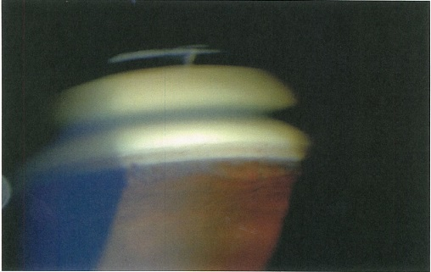
 |  | 1 | 角膜上皮
 |  | 2 | 隅 角 | 正解
 |  | 3 | チン小帯
 |  | 4 | 水晶体
 |  | 5 | 鋸状縁
視能訓練士 | 2018 | 眼疾病学 |  | 2018_co_18_pm038
 |  | 白内障の症状でないのはどれか。
 |  | 1 | 流 涙 | 正解
 |  | 2 | グレア
 |  | 3 | 近視化
 |  | 4 | 視力低下
 |  | 5 | 単眼複視
視能訓練士 | 2018 | ロービジョン | ロービジョン | 2018_co_18_pm039
 |  | 白杖を使用している患者への誘導で正しいのはどれか。
 |  | 1 | 介助者が患者の両手を引く。
 |  | 2 | 介助者が白杖の先端を持つ。
 |  | 3 | 介助者が患者の背に手を添える。
 |  | 4 | 介助者が白杖と空いている片手の両方を引く。
 |  | 5 | 介助者の肩または肘を、患者に片手でつかませる。 | 正解
視能訓練士 | 2018 | 眼疾病学 |  | 2018_co_18_pm040
 |  | 眼球運動時痛をきたすのはどれか。
 |  | 1 | 視神経炎 | 正解
 |  | 2 | 栄養欠乏性視神経症
 |  | 3 | Leber遺伝性視神経症
 |  | 4 | エタンブトール視神経症
 |  | 5 | 非動脈炎性虚血性視神経症
視能訓練士 | 2018 | 生理光学 |  | 2018_co_18_pm041
 |  | 前焦線が網膜の前方1.00Dで水平方向にあり、後焦線が網膜の後方1.50Dで垂直方向にある場合の屈折度はどれか。
 |  | 1 | -1.00D=cyl-0.50D90°
 |  | 2 | -1.00D=cyl-0.50D180°
 |  | 3 | +1.50D=cyl-0.50D90°
 |  | 4 | +1.50D=cyl-2.50D90°
 |  | 5 | +1.50D=cyl-2.50D180° | 正解
視能訓練士 | 2018 | 生理光学 |  | 2018_co_18_pm042
 |  | -2.00Dの近視眼で調節力が0.5Dの患者に、遠用部は完全矯正で近用部に+2.50Dを加入した二重焦点眼鏡を処方した。 明視できない範囲はどれか。
 |  | 1 | 5mから40cmと33cmから眼前
 |  | 2 | 2mから40cmと33cmから眼前 | 正解
 |  | 3 | 50cmから40cmと25cmから眼前
 |  | 4 | 5mから40cmと25cmから眼前
 |  | 5 | 2mから40cmと25cmから眼前
視能訓練士 | 2018 | 視覚機能の基礎と検査機器（眼解剖） |  | 2018_co_18_pm043
 |  | 上眼瞼の構造を表層から断面で見たときに正しい順序はどれか。
 |  | 1 | 眼瞼皮膚→眼輪筋→瞼 板→上眼瞼挙筋→眼瞼結膜
 |  | 2 | 眼瞼皮膚→眼輪筋→上眼瞼挙筋→瞼 板→眼瞼結膜 | 正解
 |  | 3 | 眼瞼皮膚→瞼 板→上眼瞼挙筋→眼輪筋→眼瞼結膜
 |  | 4 | 眼瞼皮膚→上眼瞼挙筋→瞼 板→眼輪筋→眼瞼結膜
 |  | 5 | 眼瞼皮膚→上眼瞼挙筋→眼輪筋→瞼 板→眼瞼結膜
視能訓練士 | 2018 | 眼疾病学 |  | 2018_co_18_pm044
 |  | 重症の角結膜上皮障害を合併しやすい全身疾患はどれか。
 |  | 1 | Fabry病
 |  | 2 | Wilson病
 |  | 3 | Down症候群
 |  | 4 | Kearns-Sayre症候群
 |  | 5 | Stevens-Johnson症候群 | 正解
視能訓練士 | 2018 | 斜視【各型】 |  | 2018_co_18_pm045
 |  | 両眼の全外眼筋麻痺をきたすのはどれか。
 |  | 1 | Brown症候群
 |  | 2 | Duane症候群
 |  | 3 | Fisher症候群 | 正解
 |  | 4 | Horner症候群
 |  | 5 | MLF症候群
視能訓練士 | 2018 | 眼疾病学 |  | 2018_co_18_pm046
 |  | 疾患と眼所見の組合せで誤っているのはどれか。
 |  | 1 | アトピー性皮膚炎 -- 円錐角膜
 |  | 2 | 関節リウマチ -- 地図状角膜潰瘍 | 正解
 |  | 3 | サルコイドーシス -- 豚脂様角膜後面沈着物
 |  | 4 | Sj&#xF6;gren症候群 -- 乾性角結膜炎
 |  | 5 | 全身性エリテマトーデス -- 綿花様白斑
視能訓練士 | 2018 | 眼疾病学 |  | 2018_co_18_pm047
 |  | 単純糖尿病網膜症にみられるのはどれか。
 |  | 1 | 点状出血 | 正解
 |  | 2 | 軟性白斑
 |  | 3 | 硝子体出血
 |  | 4 | 牽引性網膜剥離
 |  | 5 | 網膜内微小血管異常
視能訓練士 | 2018 | 生理光学 |  | 2018_co_18_pm048
 |  | 老視について誤っているのはどれか。
 |  | 1 | 眼精疲労がある。
 |  | 2 | 薄暗い環境で見えにくくなる。
 |  | 3 | 近方明視不良を自覚する時期は近視より遠視で早い。
 |  | 4 | 毛様体Müller筋の機能不全により調節機能が減退する。 | 正解
 |  | 5 | 初期は近方視から遠方視が可能となる調節弛緩時間が延長する。
視能訓練士 | 2018 | 眼疾病学 |  | 2018_co_18_pm049
 |  | 飛蚊症をきたすのはどれか。
 |  | 1 | 円錐角膜
 |  | 2 | 白内障
 |  | 3 | 後部硝子体剥離 | 正解
 |  | 4 | 網膜動脈閉塞症
 |  | 5 | 視神経炎
視能訓練士 | 2018 | 斜視【斜視治療】 |  | 2018_co_18_pm050
 |  | 疾患と手術の組合せで正しいのはどれか。2つ選べ。
 |  | 1 | 外転神経麻痺 -- 筋移動術 | 正解
 |  | 2 | 交代性上斜位 -- 原田-伊藤法
 |  | 3 | 上斜筋麻痺 -- 上外直筋結合術
 |  | 4 | 眼 振 -- 後藤法 | 正解
 |  | 5 | Brown症候群 -- 下斜筋後転術
視能訓練士 | 2018 | ロービジョン | ロービジョン | 2018_co_18_pm051
 |  | ロービジョンの補助具として適切でないのはどれか。
 |  | 1 | タブレット型端末
 |  | 2 | レチノスコープ | 正解
 |  | 3 | 遮光眼鏡
 |  | 4 | 単眼鏡
 |  | 5 | 書見台
視能訓練士 | 2018 | 斜視【斜視検査】 |  | 2018_co_18_pm052
 |  | 2歳6か月児に対して施行可能なのはどれか。
 |  | 1 | Krimsky法 | 正解
 |  | 2 | 動的視野検査
 |  | 3 | Hess赤緑試験
 |  | 4 | 大型弱視鏡検査
 |  | 5 | Landolt環字づまり視力検査
視能訓練士 | 2018 | ロービジョン | ロービジョン | 2018_co_18_pm053
 |  | 25cmの距離で本を読むために4倍の拡大が必要となった場合、拡大鏡の屈折値［D］はどれか。
 |  | 1 | 12
 |  | 2 | 14
 |  | 3 | 16 | 正解
 |  | 4 | 18
 |  | 5 | 20
視能訓練士 | 2018 | 弱視 |  | 2018_co_18_pm054
 |  | 弱視眼の中心窩の抑制暗点を検出できるのはどれか。
 |  | 1 | Bagolini線条検査 | 正解
 |  | 2 | TNO stereo test
 |  | 3 | 大型弱視鏡検査
 |  | 4 | 残像検査
 |  | 5 | 固視検査
視能訓練士 | 2018 | 斜視【各型】 |  | 2018_co_18_pm055
 |  | 外転制限がみられないのはどれか。
 |  | 1 | 甲状腺眼症
 |  | 2 | 眼窩壁骨折
 |  | 3 | Fisher症候群
 |  | 4 | Brown症候群 | 正解
 |  | 5 | general fibrosis syndrome
視能訓練士 | 2018 | 斜視【各型】 |  | 2018_co_18_pm056
 |  | 観血的治療の適応でないのはどれか。
 |  | 1 | 感覚性斜視
 |  | 2 | 甲状腺眼症
 |  | 3 | 乳児内斜視
 |  | 4 | 間欠性外斜視
 |  | 5 | 屈折性調節性内斜視 | 正解
視能訓練士 | 2018 | 両眼視機能と眼球運動 |  | 2018_co_18_pm057
 |  | 眼球運動の法則でないのはどれか。
 |  | 1 | Donders
 |  | 2 | Hering
 |  | 3 | Knapp | 正解
 |  | 4 | Listing
 |  | 5 | Sherrington
視能訓練士 | 2018 | 両眼視機能と眼球運動 |  | 2018_co_18_pm058
 |  | ヒトの立体視が出現する時期はどれか。
 |  | 1 | 生後3～6か月 | 正解
 |  | 2 | 生後6か月～1歳
 |  | 3 | 1～2歳
 |  | 4 | 2～3歳
 |  | 5 | 3～4歳
視能訓練士 | 2018 | 両眼視機能と眼球運動 |  | 2018_co_18_pm059
 |  | 近見6⊿の外斜位で+3.00Dのレンズを付加したところ、近見30⊿の外斜視となった。 AC/A比［⊿/D］はどれか。
 |  | 1 | 5
 |  | 2 | 6
 |  | 3 | 7
 |  | 4 | 8 | 正解
 |  | 5 | 9
視能訓練士 | 2018 | 弱視 |  | 2018_co_18_pm060
 |  | アトロピン硫酸塩による遮閉法について正しいのはどれか。
 |  | 1 | 外見上の問題がある。
 |  | 2 | 全身的な副作用がある。 | 正解
 |  | 3 | 両眼開放下で行えない。
 |  | 4 | 完全遮閉法よりストレスが大きい。
 |  | 5 | 中止すれば直後に効果が消失する。
視能訓練士 | 2018 | 斜視【斜視検査】 |  | 2018_co_18_pm061
 |  | 遮閉-遮閉除去試験の様子を別に示す。図のような流れで眼位異常が観察された。 眼位異常の種類はどれか。
 |  | 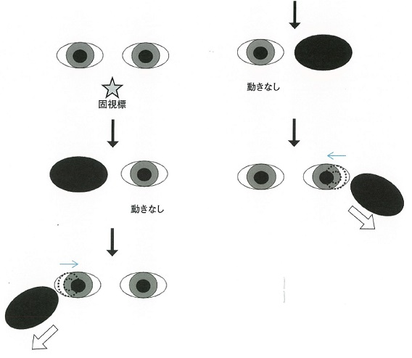
 |  | 1 | 正 位
 |  | 2 | 外斜位 | 正解
 |  | 3 | 外斜視
 |  | 4 | 内斜位
 |  | 5 | 交代性上斜位
視能訓練士 | 2018 | 斜視【各型】 |  | 2018_co_18_pm062
 |  | 非屈折性調節性内斜視について正しいのはどれか。
 |  | 1 | AC/A比が高い。 | 正解
 |  | 2 | 斜視手術を行う。
 |  | 3 | 瞳孔不同を伴う。
 |  | 4 | 基底内方プリズム眼鏡を装用する。
 |  | 5 | 近見斜視角が遠見斜視角より小さい。
視能訓練士 | 2018 | 弱視 |  | 2018_co_18_pm063
 |  | 不同視弱視に対する遮閉訓練の結果、弱視眼の矯正視力が1.0となった。 今後の管理において誤っているのはどれか。
 |  | 1 | 眼鏡常用を継続する。
 |  | 2 | 遮閉時間を漸減する。
 |  | 3 | 屈折異常の管理を行う。
 |  | 4 | Bangerter遮閉膜に切り替える。
 |  | 5 | 裸眼視力が向上するまで遮閉訓練を続行する。 | 正解
視能訓練士 | 2018 | 弱視 |  | 2018_co_18_pm064
 |  | 微小斜視弱視の特徴について誤っているのはどれか。
 |  | 1 | 片眼性の弱視である。
 |  | 2 | 偏心固視がみられる。
 |  | 3 | 良好な立体視機能がある。 | 正解
 |  | 4 | 中心窩に抑制暗点がみられる。
 |  | 5 | 不同視を合併することが多い。
視能訓練士 | 2018 | 斜視【各型】 |  | 2018_co_18_pm065
 |  | 乳児内斜視について正しいのはどれか。
 |  | 1 | 6歳以降に手術を行う。
 |  | 2 | 斜視角は10&#x22BF;未満である。
 |  | 3 | 生後6か月以降に発症する。
 |  | 4 | 乳児期に発症する調節性内斜視である。
 |  | 5 | アトロピン硫酸塩による調節麻痺下での屈折検査を行う。 | 正解
視能訓練士 | 2018 | 眼疾病学 |  | 2018_co_18_pm066
 |  | 59歳の男性。複視、眼瞼の異常にて紹介され来院した。エドロホニウム塩化物投与前後の写真を別に示す。 この患者について正しいのはどれか。

 |  | 1 | 症状は日内変動がある。 | 正解
 |  | 2 | 冷却にて症状が悪化する。
 |  | 3 | 画像検査にて外眼筋の腫脹を認める。
 |  | 4 | エドロホニウム塩化物投与後複視の消失が認められる。
 |  | 5 | エドロホニウム塩化物は効果発現まで30分以上必要である。
視能訓練士 | 2018 | 生理光学 |  | 2018_co_18_pm067
 |  | 45歳の男性。最近、老視を自覚し来院した。屈折検査では、+0.50D、調節検査では、裸眼にて近点が50cmであった。 裸眼で33cmを見るために不足している調節力［D］はいくらか。
 |  | 1 | 0.5
 |  | 2 | 1 | 正解
 |  | 3 | 1.5
 |  | 4 | 2
 |  | 5 | 2.5
視能訓練士 | 2018 | 斜視【斜視検査】 |  | 2018_co_18_pm068
 |  | 68歳の男性。2日前、車を運転中に突然センターラインが2つに見えることに気付き来院した。Hess赤緑試験の結果を別に示す。 この疾患で正しいのはどれか。
 |  | 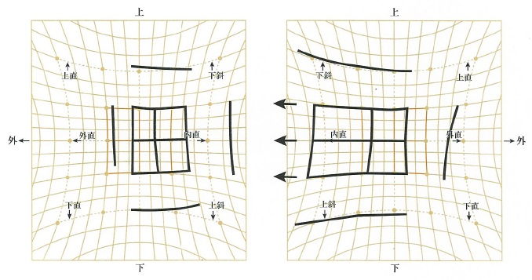
 |  | 1 | 左眼の内転制限を認める。
 |  | 2 | 右眼の外直筋の過動を認める。
 |  | 3 | 左方視で交差性複視を自覚する。
 |  | 4 | 顔を左側に回転すると複視は軽減する。 | 正解
 |  | 5 | 左の図は麻痺眼固視の眼位ずれを示す。
視能訓練士 | 2018 | 斜視【各型】 |  | 2018_co_18_pm069
 |  | 6歳の男児。就学前健診で視力障害を指摘され受診した。視力は右0.5（矯正不能）、左0.6（矯正不能）であった。両眼開放視力を測ったところ0.9であった。 最も考えられるのはどれか。
 |  | 1 | 斜位近視
 |  | 2 | 斜視弱視
 |  | 3 | 潜伏眼振 | 正解
 |  | 4 | 多発性硬化症
 |  | 5 | 先天網膜分離症
視能訓練士 | 2018 | 斜視【斜視治療】 |  | 2018_co_18_pm070
 |  | 9歳の男児。遠近ともに20⊿の間欠性外斜視を認める。視力は右1.2（矯正不能）、左1.2（矯正不能）。外斜視時には複視はなく、網膜正常対応であった。 この患者に対して斜視訓練を行う場合、まず行うべきなのはどれか。
 |  | 1 | 輻湊訓練
 |  | 2 | 融像訓練
 |  | 3 | 立体視訓練
 |  | 4 | 眼球運動訓練
 |  | 5 | 抑制除去訓練 | 正解
視能訓練士 | 2018 | 斜視【斜視治療】 |  | 2018_co_18_pm071
 |  | 4歳の女児。健診で視力低下を指摘され来院した。視力は右1.0（1.2×+2.50D=cyl-1.25D5°）、左0.05（0.3+6.00D=cyl-1.50D5°）。外眼部写真（A）及び固視検査の結果（B）を別に示す。 正しいのはどれか。
 |  | 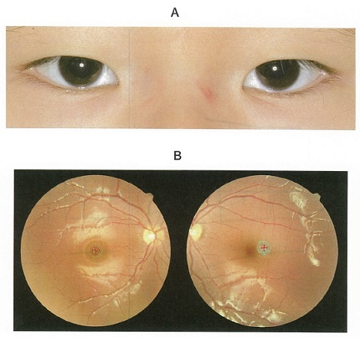
 |  | 1 | 偽内斜視である。
 |  | 2 | 中心固視である。
 |  | 3 | 遮閉訓練をする。 | 正解
 |  | 4 | 斜視手術をする。
 |  | 5 | プリズム眼鏡を処方する。
視能訓練士 | 2018 | 斜視【各型】 |  | 2018_co_18_pm072
 |  | 40歳の女性。外斜視を主訴に受診した。視力は右0.8（1.2×-0.75D）、左1.2（矯正不能）。6歳時に内斜視の手術を受けており術後眼位は良かったが、数年前から外斜視が目立つようになった。輻湊は不良で網膜対応は対応欠如である。 斜視の種類はどれか。2つ選べ。
 |  | 1 | 偽外斜視
 |  | 2 | 術後外斜視 | 正解
 |  | 3 | 感覚性外斜視
 |  | 4 | 間欠性外斜視
 |  | 5 | 恒常性外斜視 | 正解
視能訓練士 | 2018 | 眼疾病学 |  | 2018_co_18_pm073
 |  | 42歳の男性。2、3週前からの両眼の見えづらさが増強し、パソコン画面の表が歪んで見えるため来院した。職業は自営業。既往歴、現病歴に特記すべきものはない。視力は右0.5（0.7×+1.0D=cyl-0.75DA70）、左0.4（0.5×+1.25D=cyl-0.50DA110）。眼圧は左右とも12mmHgである。眼底所見を別に示す。 まず行うべきなのはどれか。
 |  | 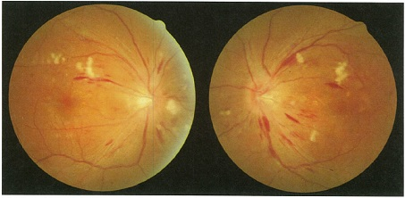
 |  | 1 | OCT
 |  | 2 | 血圧測定 | 正解
 |  | 3 | 頭部MRI
 |  | 4 | 静的視野検査
 |  | 5 | 蛍光眼底造影検査
視能訓練士 | 2018 | 斜視【斜視検査】 |  | 2018_co_18_pm074
 |  | 35歳の女性。数年前から遠方でのぼやけを主訴に来院した。小学生の頃から時々外斜視があると指摘されていた。交代プリズム遮閉試験では遠見35⊿、近見40⊿の間欠性外斜視であった。 有用な検査はどれか。2つ選べ。
 |  | 1 | Hess赤緑試験
 |  | 2 | コントラスト感度
 |  | 3 | 両眼開放下の屈折検査 | 正解
 |  | 4 | 両眼開放下の視力検査 | 正解
 |  | 5 | パッチテストによる眼位検査
視能訓練士 | 2018 | 斜視【斜視検査】 |  | 2018_co_18_pm075
 |  | 2歳2か月の男児。1歳6か月ころから左眼が時々内側に寄り、特に絵本を見るなど近い距離で顕著になることを主訴に来院した。 必要な検査はどれか。
 |  | 1 | ERG
 |  | 2 | VEP
 |  | 3 | 大型弱視鏡検査
 |  | 4 | Landolt環による視力検査
 |  | 5 | 調節麻痺薬点眼下の屈折検査 | 正解

